Sheet1
第五中学少年宫物品采购清单
序号 | 物品名称 | 规格型号及要求 | 单位 | 数量 | 单价 | 金额（元） | 备注：实物参考照片
1 | 法官袍 | 含防尘袋+衣架+徽章，适合身高160-180cm学生穿 模拟法庭 普法宣传 | 套 | 3 | 260 | 780.00
2 | 律师服 | 含标准徽章+领带+衣架，适合身高160-180cm学生穿 模拟法庭 普法宣传 | 套 | 2 | 200 | 400.00 | 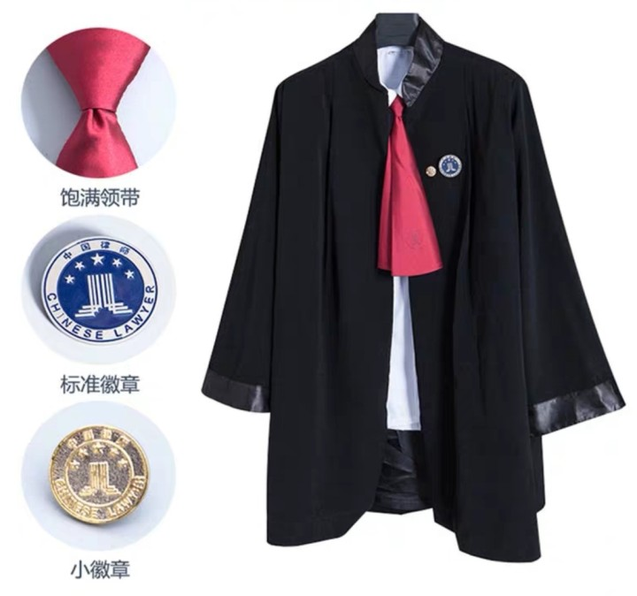
3 | 法官锤 | 木质，含底托 | 个 | 1 | 40 | 40.00
4 | 小号 | 号长：50cm 7C号嘴 送收纳袋、白手套、号旗 | 个 | 20 | 155 | 3100.00
5 | 鼓号服 | 帽子+上衣+裤子(裙子）+白手套 | 套 | 50 | 120 | 6000.00 | 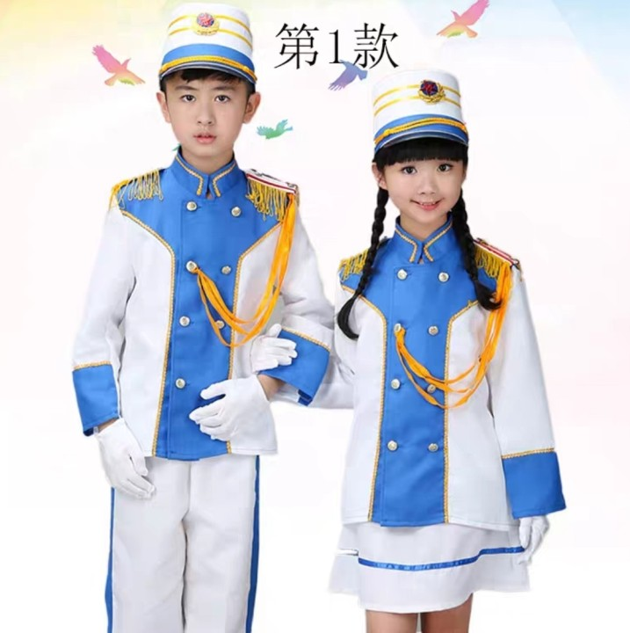
6 | 号嘴 | 7C号嘴 金属 | 个 | 30 | 20 | 600.00
7 | 筷子舞筷子 | 筷长30cm 1把12根，含大号绸 | 把 | 40 | 12 | 480.00
8 | 舞蹈服 | 适合身高160-180cm学生穿 | 套 | 30 | 110 | 3300.00 | 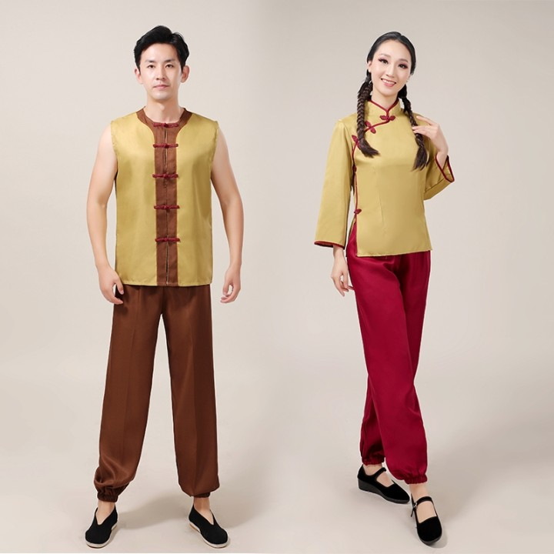
9 | 红绸 | 4米长，0.7米宽 | 根 | 30 | 10 | 300.00
合计 |  | （大写）壹万伍仟元整 |  |  |  | 15000.00

